歩行者通行量（30地点）
鹿児島市中心市街地歩行者通行量
年度 | 鹿児島中央駅地区 | いづろ・天文館地区 | 両地区の計 | 対前年比
 |  |  |  | （人） | （％）
H28 | 38,310 | 120,053 | 158,363 | ― | ―
H29 | 42,214 | 113,896 | 156,110 | ▲ 2,253 | ▲ 1.4%
H30 | 35,552 | 126,805 | 162,357 | 6,247 | 4.0%
R1 | 38,487 | 111,176 | 149,663 | ▲ 12,694 | ▲ 7.8%
R2 | 32,481 | 91,048 | 123,529 | ▲ 26,134 | ▲ 17.5%
R3 | 37,020 | 86,800 | 123,820 | 291 | 0.2%
R4 | 44,349 | 99,054 | 143,403 | 19,583 | 15.8%
R5 | 43,613 | 108,503 | 152,116 | 8,713 | 6.1%
R6 | 44,230 | 111,695 | 155,925 | 3,809 | 2.5%
R7 | 43,832 | 114,355 | 158,187 | 2,262 | 1.5%
R10（目標値） |  |  | 171,000 | ― | ―
歩行者通行量（３０地点）
 | 鹿児島中央駅地区 | いづろ・天文館地区 | 両地区の計
H28 | 38,310 | 120,053 | 158,363
H29 | 42,214 | 113,896 | 156,110
H30 | 35,552 | 126,805 | 162,357
R1 | 38,487 | 111,176 | 149,663
R2 | 32,481 | 91,048 | 123,529
R3 | 37,020 | 86,800 | 123,820
R4 | 44,349 | 99,054 | 143,403
R5 | 43,613 | 108,503 | 152,116
R6 | 44,230 | 111,695 | 155,925
R7 | 43,832 | 114,355 | 158,187
R10（目標値） |  |  | 171,000

【地点別内訳】いづろ・天文館地区
［いづろ・天文館地区］
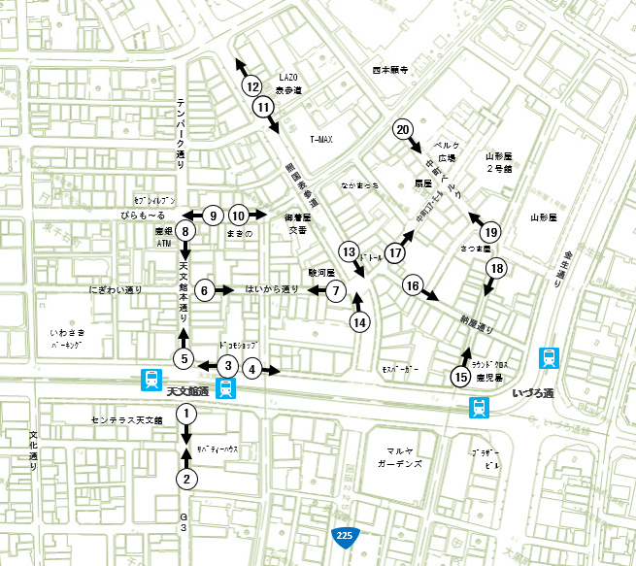

 | 地点 | H28 | H29 | H30 | R1 | R2 | R3 | R4 | R5 | R6 | R7
 | 1 | 11,174 | 11,578 | 11,861 | 9,787 | 6,943 | 6,376 | 9,539 | 13,455 | 17,177 | 19,924
 | 2 | 10,521 | 10,656 | 10,200 | 6,978 | 6,179 | 5,636 | 7,347 | 9,551 | 9,661 | 10,789
 | 3 | 6,457 | 4,824 | 5,948 | 5,543 | 4,667 | 4,852 | 4,898 | 5,693 | 5,654 | 6,136
 | 4 | 4,925 | 3,962 | 3,697 | 4,278 | 3,530 | 4,091 | 4,488 | 4,112 | 4,619 | 5,144
 | 5 | 12,314 | 11,803 | 11,939 | 10,696 | 7,685 | 6,969 | 9,705 | 11,682 | 11,394 | 11,513
 | 6 | 6,048 | 5,685 | 6,100 | 5,554 | 4,337 | 4,498 | 5,070 | 5,259 | 5,492 | 5,225
 | 7 | 6,475 | 6,173 | 7,049 | 6,564 | 5,176 | 5,052 | 5,529 | 5,820 | 5,515 | 5,317
 | 8 | 7,842 | 7,215 | 8,599 | 8,111 | 5,510 | 5,072 | 6,023 | 6,667 | 6,849 | 6,418
 | 9 | 4,753 | 4,070 | 5,918 | 5,167 | 3,867 | 3,702 | 3,726 | 3,974 | 4,516 | 3,975
 | 10 | 5,355 | 4,346 | 6,767 | 5,245 | 4,332 | 3,948 | 4,041 | 4,129 | 4,196 | 4,434
 | 11 | 3,659 | 3,688 | 4,219 | 3,871 | 3,839 | 3,117 | 2,865 | 2,859 | 3,742 | 2,660
 | 12 | 2,268 | 2,588 | 3,207 | 2,973 | 3,315 | 2,669 | 2,584 | 2,525 | 3,203 | 2,585
 | 13 | 4,387 | 3,792 | 4,813 | 4,174 | 3,300 | 3,639 | 3,472 | 3,442 | 3,124 | 3,688
 | 14 | 2,048 | 2,434 | 2,904 | 3,010 | 2,587 | 2,424 | 2,448 | 2,382 | 2,732 | 2,303
 | 15 | 5,069 | 5,170 | 5,223 | 4,675 | 4,067 | 4,420 | 4,493 | 4,741 | 4,037 | 3,735
 | 16 | 6,168 | 5,758 | 6,893 | 5,835 | 5,289 | 3,986 | 5,162 | 3,858 | 4,379 | 4,310
 | 17 | 4,932 | 4,320 | 4,979 | 4,315 | 3,523 | 3,909 | 4,588 | 4,582 | 4,136 | 4,275
 | 18 | 4,732 | 5,768 | 5,061 | 4,482 | 3,966 | 4,425 | 4,494 | 4,750 | 3,626 | 3,549
 | 19 | 8,060 | 7,463 | 8,383 | 7,194 | 6,831 | 5,906 | 6,199 | 6,562 | 5,389 | 6,269
 | 20 | 2,866 | 2,603 | 3,045 | 2,724 | 2,105 | 2,109 | 2,383 | 2,460 | 2,254 | 2,106
 | 合計 | 120,053 | 113,896 | 126,805 | 111,176 | 91,048 | 86,800 | 99,054 | 108,503 | 111,695 | 114,355

【地点別内訳】鹿児島中央駅地区
［鹿児島中央駅地区］

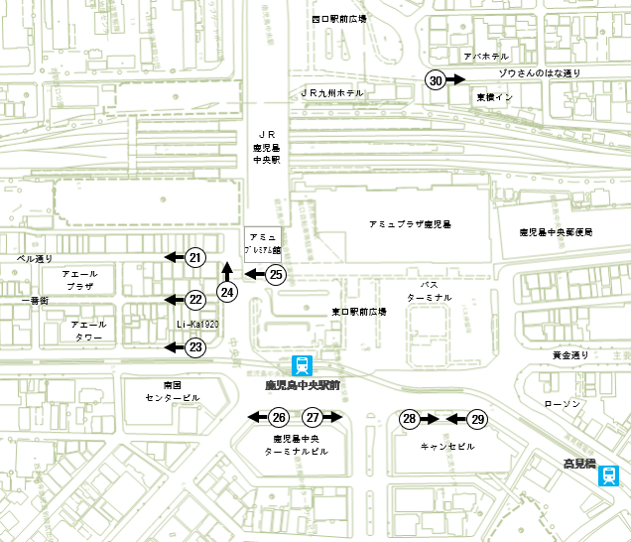

 | 地点 | H28 | H29 | H30 | R1 | R2 | R3 | R4 | R5 | R6 | R7
 | 21 | 1,690 | 2,203 | 3,204 | 3,503 | 2,071 | 2,043 | 2,333 | 1,718 | 1,666 | 2,026
 | 22 | 3,292 | 2,330 | - | 1,094 | 918 | 2,541 | 6,712 | 3,721 | 4,345 | 3,992
 | 23 | 567 | 560 | 711 | 647 | 475 | 570 | 515 | 526 | 594 | 551
 | 24 | 8,612 | 7,179 | 6,796 | 6,238 | 4,452 | 9,305 | 10,223 | 11,000 | 12,342 | 12,372
 | 25 | 7,726 | 7,322 | 7,069 | 6,132 | 5,619 | 9,829 | 10,051 | 11,434 | 11,783 | 10,354
 | 26 | 2,983 | 3,512 | 3,750 | 4,318 | 3,737 | 2,338 | 2,653 | 3,159 | 2,803 | 2,693
 | 27 | 2,614 | 3,988 | 4,152 | 4,358 | 3,017 | 2,138 | 1,607 | 2,459 | 2,273 | 2,801
 | 28 | 1,631 | 3,801 | 3,941 | 2,744 | 2,821 | 1,784 | 3,767 | 2,453 | 2,323 | 2,354
 | 29 | 6,636 | 7,198 | 2,561 | 6,294 | 4,412 | 4,376 | 3,893 | 4,133 | 3,788 | 3,838
 | 30 | 2,559 | 4,121 | 3,368 | 3,159 | 4,959 | 2,096 | 2,595 | 3,010 | 2,313 | 2,851
 | 合計 | 38,310 | 42,214 | 35,552 | 38,487 | 32,481 | 37,020 | 44,349 | 43,613 | 44,230 | 43,832

